关系图
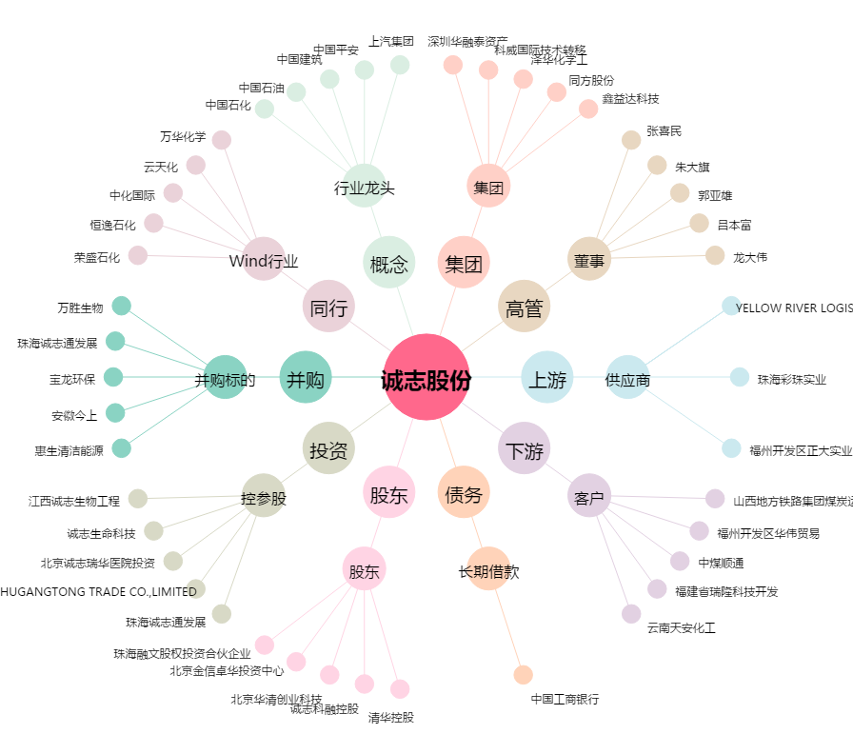
诚志股份[000990.SZ] - 关系概览图

